Compito
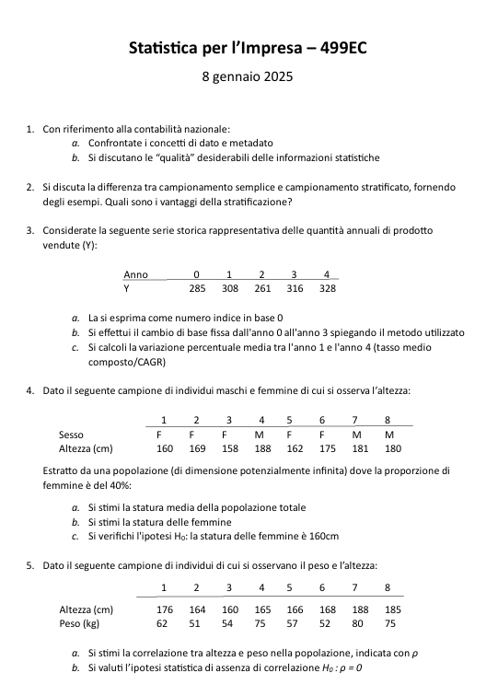

Quesito 1
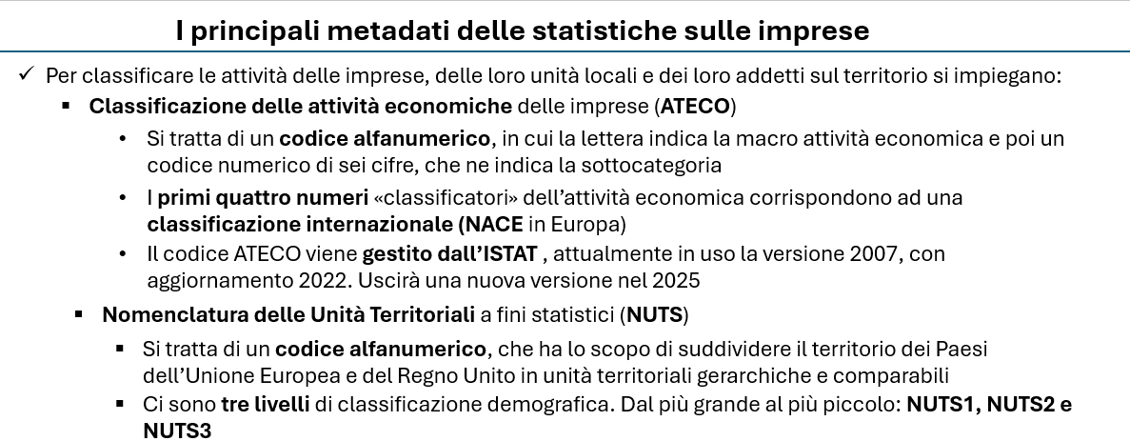

Quesito 2
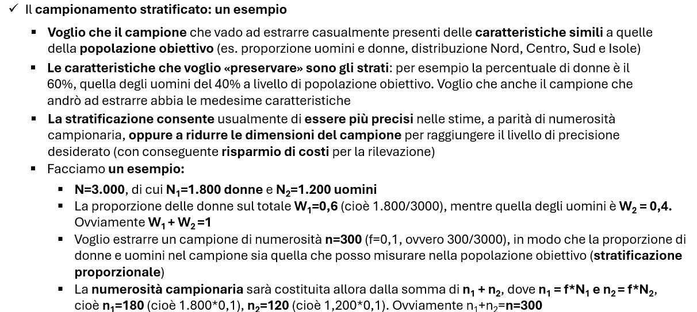

Quesito 4
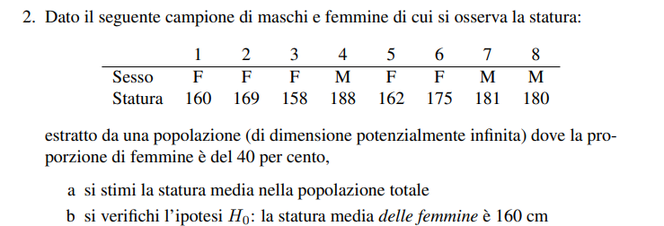
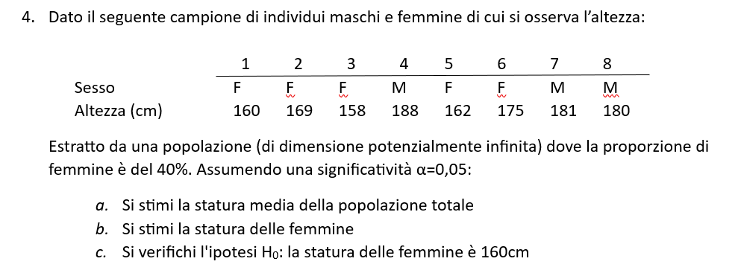

 |  | Wh | nh | sum(yh) | E*(yh) | var.corr(yh)
 | M | 60% | 3 | 549 | 183.0
 | F | 40% | 5 | 824 | 164.8 | 49.70

a) | E(y) | 175.7
b) | E(yF) | 164.8
c) | H0F | 160.0 |  | Accetto ipotesi HO

 | Campione piccolo e varianza ignota -> uso la statistica t-student con n-1 gradi di libertà
 | Mi serve l'errore standard

 | ES(y) | 3.2
 | alfa | 0.05 |  | Maschi | yh | (yh-E(yh))^2 | Femmine | yh | (yh-E(yh))^2
 | t-test | 1.52 |  | 1 | 188 |  | 1 | 160 | 23
 | t-crit+ | 2.776 |  | 2 | 181 |  | 2 | 169 | 18
 | t-crit- | -2.776 |  | 3 | 180 |  | 3 | 158 | 46
 |  |  |  |  |  |  | 4 | 162 | 8
 |  |  |  |  |  |  | 5 | 175 | 104

 | Intervallo di confidenza
 | 156.0 | <= μF <= | 173.6

Quesito 5
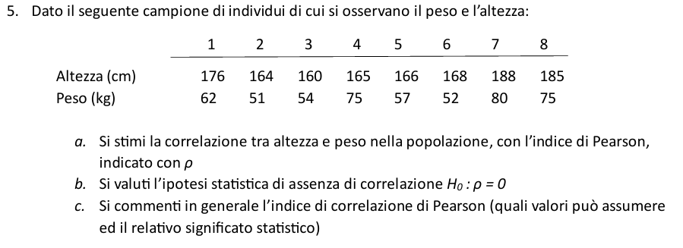

Oss | Altezza (x) | Peso (y) | (x-E(x)) | (y-E(y)) | (x-E(x))*(y-E(y)) | (x-E(x))^2 | (y-E(y))^2
1 | 176 | 62 | 4.5 | -1.3 | -5.625 | 20.3 | 1.6
2 | 164 | 51 | -7.5 | -12.3 | 91.875 | 56.3 | 150.1
3 | 160 | 54 | -11.5 | -9.3 | 106.375 | 132.3 | 85.6
4 | 165 | 75 | -6.5 | 11.8 | -76.375 | 42.3 | 138.1
5 | 166 | 57 | -5.5 | -6.3 | 34.375 | 30.3 | 39.1
6 | 168 | 52 | -3.5 | -11.3 | 39.375 | 12.3 | 126.6
7 | 188 | 80 | 16.5 | 16.8 | 276.375 | 272.3 | 280.6
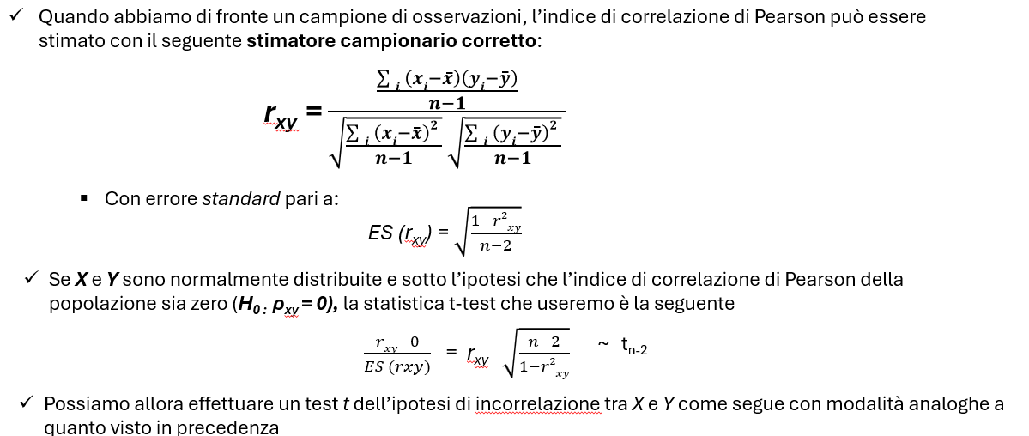
8 | 185 | 75 | 13.5 | 11.8 | 158.625 | 182.3 | 138.1

Quesito a)

E(x) | 171.5
E(y) | 63.3
Dev(x) | 748.0
Dev(y) | 959.5

rxy | 0.73774577137

Quesito b)

T-test | 2.6768743365
T-crit+ | 2.4469118511
T-crit- | -2.4469118511

Rifiuto l'ipotesi che non ci sia correlazione

Quesito c)

